Лист1
Мятница от 07.11.2022г. Микрозелень, зелень, бебилиф.
Фасовка пакет, коробка, горшок с субстратом. Вес от 30 гр до 100 гр. Васовка под запрос заказчика.
ФИО и название фирмы:
Адрес:
Телефон, факс, e-mail:
Название транспортной компании для отправки груза и желаемая дата отправки:

Вид зелени | микрозелень | бебилиф | горшочек
 | 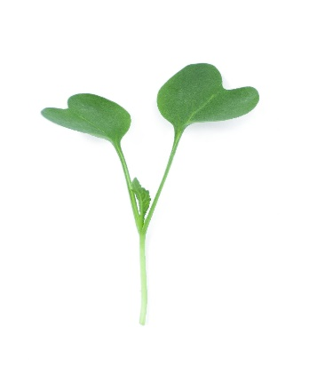 | 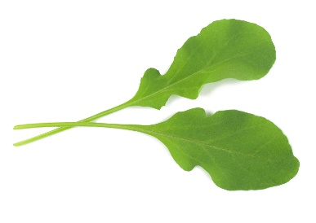 | 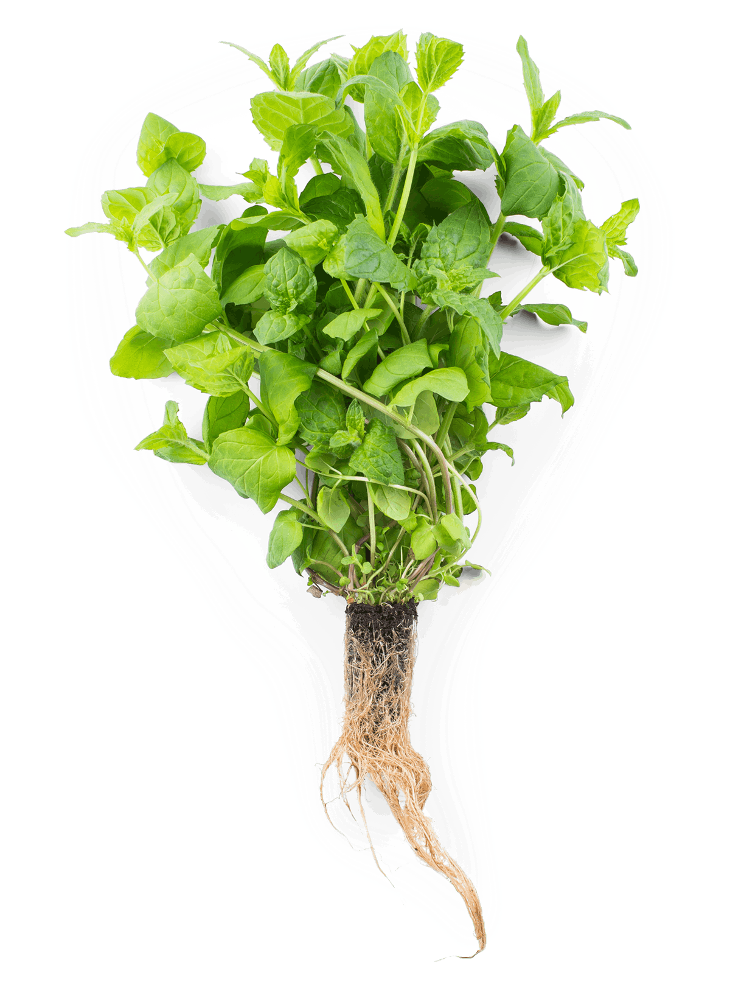
Наименование | Фасовка | Виды поставки | Вес упаковки | Цена опт горшок | Цена премиум
Амарант | пакет, коробка | микрозелень\бебилиф | 30гр. Горшочек/100 гр. фасовка | 190.00 | 280.00
Ананас - трава со вкусом земляники | пакет, коробка | бебилиф\срез | 30гр. Горшочек/100 гр. Фасовка | 200.00 | 280.00
Анис | пакет, коробка | бебилиф\срез | 40гр. Горшочек/100 гр. фасовка | 90.00 | 110.00
Базилик армянский фиолетовый | пакет, коробка\горшок | бебилиф\срез\горшок | 50гр. Горшочек/100 гр. фасовка | 90.00 | 120.00
Базилик будербродный зеленый | пакет, коробка\горшок | бебилиф\срез\горшок | 50гр. Горшочек/100 гр. фасовка | 90.00 | 120.00
Базилик мелколистный | пакет, коробка\горшок | бебилиф\срез\горшок | 50гр. Горшочек/100 гр. фасовка | 90.00 | 120.00
Базилик лакричный зеленый | пакет, коробка\горшок | бебилиф\срез\горшок | 50гр. Горшочек/100 гр. фасовка | 90.00 | 120.00
Базилик Итальянский Песто зеленый крупнолистовой | пакет, коробка\горшок | бебилиф\срез\горшок | 50гр. Горшочек/100 гр. фасовка | 90.00 | 120.00
Базилик лимонный зеленый | пакет, коробка\горшок | бебилиф\срез\горшок | 50гр. Горшочек/100 гр. Фасовка | 90.00 | 120.00
Базилик анисовый сиреневый | пакет, коробка\горшок | бебилиф\срез\горшок | 50гр. Горшочек/100 гр. фасовка | 90.00 | 120.00
Базилик вкус корицы - зеленый | пакет, коробка\горшок | бебилиф\срез\горшок | 50гр. Горшочек/100 гр. фасовка | 90.00 | 120.00
Базилик зеленый классичечкий | пакет, коробка\горшок | бебилиф\срез\горшок | 50гр. Горшочек/100 гр. фасовка | 90.00 | 120.00
Бораго огуречная трава | пакет, коробка\горшок | микрозелень\бебилиф\срез\горшок | 45гр. Горшочек/100 гр. фасовка | 120.00 | 150.00
Горох зелень | пакет, коробка | микрозелеь | 100 гр. фасовка | 80.00 | 120.00
Гречка зелень | пакет, коробка | микрозелень | 100 гр. фасовка | 80.00 | 120.00
Горчица листовая острая | пакет, коробка\горшок | микрозелень\бебилиф\срез\горшок | 45гр. Горшочек/100 гр. Фасовка | 80.00 | 120.00
Горчица красная Фрингед ред | пакет, коробка\горшок | микрозелень\бебилиф\срез\горшок | 45гр. Горшочек/100 гр. фасовка | 80.00 | 120.00
Душица (ОРЕГАНО) | пакет, коробка | бебилиф\срез\горшок | 30гр. Горшочек/100 гр. фасовка | 80.00 | 150.00
Дайкон листовой | пакет, коробка | микрозелень | 30гр. Горшочек/100 гр. фасовка | 80.00 | 140.00
Капуста листовая Кале Черная Тоскано | пакет, коробка\горшок | микрозелень\бебилиф\срез\горшок | 45гр. Горшочек/100 гр. фасовка | 120.00 | 120.00
Капуста листовая Кале зелёная Тинторетто | пакет, коробка\горшок | микрозелень\бебилиф\срез\горшок | 45гр. Горшочек/100 гр. фасовка | 120.00 | 120.00
Капуста листовая Кале красная Ред рашен кале | пакет, коробка\горшок | микрозелень\бебилиф\срез\горшок | 45гр. Горшочек/100 гр. фасовка | 120.00 | 160.00
Капуста китайская Та цой | пакет, коробка\горшок | микрозелень\бебилиф\срез\горшок | 45гр. Горшочек/100 гр. Фасовка | 120.00 | 160.00
Капуста китайская Пак чой | пакет, коробка\горшок | микрозелень\бебилиф\срез\горшок | 45гр. Горшочек/100 гр. фасовка | 120.00 | 160.00
Капуста японская Мизуна зелёная | пакет, коробка\горшок | микрозелень\бебилиф\срез\горшок | 40гр. Горшочек/100 гр. фасовка | 120.00 | 160.00
Капуста савойская | пакет, коробка\горшок | бебилиф\срез\горшок | 40гр. Горшочек/100 гр. фасовка | 110.00 | 170.00
Капуста брюсельская | пакет, коробка\горшок | бебилиф\срез\горшок | 35гр. Горшочек/100 гр. фасовка | 110.00 | 170.00
Кресс-салат | пакет, коробка | микрозелень | 35гр. Горшочек/100 гр. фасовка | 80.00 | 160.00
Лемонграсс | пакет | срез | 30гр. Горшочек/100 гр. фасовка | 120.00 | 160.00
Лук - шнитт | пакет | срез | 30-50 гр. Фасовка | 90.00 | 120.00
Лук зеленый | пакет | срез | 30-50 гр. Фасовка | 50.00 | 90.00
Лаванда | пакет\горшок | срез | 30гр. Горшочек/100 гр. Фасовка | 120.00 | 160.00
Майоран | пакет, коробка | срез | 30гр. Горшочек/100 гр. фасовка | 140.00 | 180.00
Мелисса лимонная | пакет, коробка | бебилиф\срез | 50гр. Горшочек/100 гр. фасовка | 80.00 | 110.00
Мелиса ментоловая - анисовая | пакет, коробка\горшок | бебилиф\срез | 50гр. Горшочек/100 гр. фасовка | 80.00 | 110.00
Мелисса Царицынская | пакет, коробка\горшок | бебилиф\срез\горшок | 50гр. Горшочек/100 гр. фасовка | 80.00 | 110.00
Мята Спиката- овощная | пакет, коробка\горшок | бебилиф\срез\горшок | 40гр. Горшочек/100 гр. Фасовка | 80.00 | 110.00
Мята яблочная | пакет, коробка\горшок | бебилиф\срез\горшок | 40гр. Горшочек/100 гр. фасовка | 80.00 | 110.00
Мята перечная | пакет, коробка\горшок | бебилиф\срез\горшок | 40гр. Горшочек/100 гр. Фасовка | 80.00 | 110.00
Мята имбирная | пакет, коробка\горшок | бебилиф\срез\горшок | 40гр. Горшочек/100 гр. фасовка | 80.00 | 110.00
Мята ананас | пакет, коробка\горшок | бебилиф\срез\горшок | 40гр. Горшочек/100 гр. фасовка | 80.00 | 110.00
Мята ментоловая сильно ароматная | пакет, коробка\горшок | бебилиф\срез\горшок | 40гр. Горшочек/100 гр. фасовка | 80.00 | 110.00
Мята цитрусовая | пакет, коробка\горшок | бебилиф\срез\горшок | 40гр. Горшочек/100 гр. фасовка | 80.00 | 110.00
Мята клубничная | пакет, коробка\горшок | бебилиф\срез\горшок | 40гр. Горшочек/100 гр. фасовка | 80.00 | 110.00
Мята мараканская | пакет, коробка\горшок | бебилиф\срез\горшок | 40гр. Горшочек/100 гр. фасовка | 80.00 | 110.00
Кориандр (Кинза) | пакет, коробка\горшок | бебилиф\срез\горшок | 50гр. Горшочек/100 гр. Фасовка | 70.00 | 110.00
Мангольд Зелёный | пакет, коробка\горшок | микрозелень\бебилиф\срез\горшок | 50гр. Горшочек/100 гр. фасовка | 70.00 | 110.00
Мангольд Желтый | пакет, коробка\горшок | микрозелень\бебилиф\срез\горшок | 50гр. Горшочек/100 гр. фасовка | 70.00 | 110.00
Мангольд Розовый | пакет, коробка\горшок | микрозелень\бебилиф\срез\горшок | 50гр. Горшочек/100 гр. фасовка | 70.00 | 110.00
Мангольд красный Руби Ред | пакет, коробка\горшок | микрозелень\бебилиф\срез\горшок | 50гр. Горшочек/100 гр. фасовка | 80.00 | 110.00
Монарда лимонная | пакет, коробка\горшок | бебилиф\срез\горшок | 30гр. Горшочек/100 гр. фасовка | 80.00 | 110.00
Монарда бергамот | пакет, коробка\горшок | бебилиф\срез\горшок | 30гр. Горшочек/100 гр. фасовка | 80.00 | 110.00
Мезембриантемум | пакет, коробка | бебилиф\срез | 20гр. Горшочек/100 гр. Фасовка | 80.00 | 110.00
Овощная хризантема Кикубари | пакет, коробка | бебилиф\срез | 35гр. Горшочек/100 гр. фасовка | 80.00 | 110.00
Перилла зелёная | пакет, коробка | бебилиф\срез | 40гр. Горшочек/100 гр. фасовка | 600.00 | 110.00
Паупола овощьная | пакет, коробка | бебилиф\срез | 20гр. Горшочек/100 гр. фасовка | 380.00 | 600.00
Перилла красная | пакет, коробка | бебилиф\срез | 30гр. Горшочек/100 гр. фасовка | 90.00 | 140.00
Подсолнечник зелень | пакет, коробка | микрозелень | 100 гр. фасовка | 80.00 | 130.00
Петрушка листовая | пакет, коробка | бебилиф\срез | 50гр. Горшочек/100 гр. фасовка | 80.00 | 130.00
Астра кудрявая (для салатных линий) | пакет, коробка | бебилиф\срез | 32гр. Горшочек/100 гр. Фасовка | 80.00 | 130.00
Редис зеленый листовой | пакет, коробка | микрозелень\бебилиф | 100 гр. фасовка | 80.00 | 130.00
Редис Ред Корал (красный стебель) | пакет, коробка | микрозелень\бебилиф | 100 гр. фасовка | 80.00 | 130.00
Редис Санго (красный - фиолетовый стебель) | пакет, коробка | микрозелень\бебилиф | 100 гр. фасовка | 80.00 | 130.00
Редис Чайна Роуз (розовый стебель) | пакет, коробка | микрозелень\бебилиф | 100 гр. фасовка | 80.00 | 130.00
Репа листовая Комацуна Красная | пакет, коробка | микрозелень\бебилиф | 00 гр. фасовка | 80.00 | 130.00
Репа листовая Комацуна Зеленая | пакет, коробка | микрозелень\бебилиф | 30гр. Горшочек/100 гр. фасовка | 80.00 | 130.00
Розмарин ароматный | пакет, коробка\горшок | бебилиф\срез\горшок | 30гр. Горшочек/100 гр. Фасовка | 110.00 | 150.00
Рукола дикая | пакет, коробка\горшок | бебилиф\срез\горшок | 35гр. Горшочек/100 гр. фасовка | 150.00 | 120.00
Рукола индау широколистная Рококо | пакет, коробка | бебилиф\срез | 50 гр. фасовка | 130.00 | 160.00
Спилантес | пакет, коробка | бебилиф\срез\горшок | 30гр. Горшочек/100 гр. фасовка | 180.00 | 220.00
Сельдерей листовой | пакет, коробка | бебилиф\срез\горшок | 30гр. Горшочек/100 гр. фасовка | 70.00 | 110.00
Скрытница японская Мицуба | пакет | бебилиф\срез\горшок | 50гр. Горшочек/100 гр. Фасовка | 150.00 | 190.00
Укроп зелень | пакет | бебилиф\срез | 35гр. Горшочек/100 гр. фасовка | 90.00 | 130.00
Тмин зелень | пакет | бебилиф\срез | 40гр. Горшочек/100 гр. Фасовка | 130.00 | 150.00
Фенхель зелень | пакет | бебилиф\срез | 30гр. Горшочек/100 гр. фасовка | 130.00 | 150.00
Тимьян лимонный | пакет | бебилиф\срез | 30гр. Горшочек/100 гр. фасовка | 110.00 | 150.00
Тимьян богородицкий | пакет | бебилиф\срез | 30гр. Горшочек/100 гр. фасовка | 110.00 | 150.00
Тимьян пряный | пакет | бебилиф\срез | 50 гр. фасовка | 80.00 | 130.00
Чабер | пакет \горшок | бебилиф\срез\горшок | 50гр. Горшочек/100 гр. фасовка | 70.00 | 120.00
Шалфей Мускатный | пакет | бебилиф\срез\горшок | 40гр. Горшочек/100 гр. фасовка | 90.00 | 130.00
Шпинат | пакет\горшок | срез | 50 гр. фасовка | 80.00 | 110.00
Щавель | пакет, коробка | бебилиф\срез\горшок | 30гр. Горшочек/100 гр. фасовка | 80.00 | 130.00
Эстрагон | пакет, коробка | бебилиф\срез\горшок | 30гр. Горшочек/100 гр. фасовка | 90.00 | 130.00

САЛАТЫ
Листовой
Лолло Росса | пакет | срез на беблиф\горшок | 100гр. горшок
Лолло Бионда | пакет | срез на беблиф\горшок | 120гр. горшок
Дубачек | пакет | срез на беблиф\горшок | 100гр. горшок
Робин | пакет | срез на беблиф\горшок | 100гр. горшок
Роселла | пакет | срез на беблиф\горшок | 110гр. горшок
Гранд Рапидс

Полукочанный
Вишневая Дымка | пакет | срез на беблиф\горшок | 130гр. горшок
Азарт | пакет | срез на беблиф\горшок | 130гр. горшок
Кучерявец | пакет | срез на беблиф\горшок | 130гр. горшок
Розмери | пакет | срез на беблиф\горшок | 160гр. горшок
 | пакет | срез на беблиф\горшок | 190 гр. Горшок
Кочанный | пакет | срез на беблиф\горшок | 190 гр. Горшок
Тетис | пакет | срез на беблиф\горшок | 170 гр. горшок
Трапер | пакет | срез на беблиф\горшок | 170 гр. горшок

Ромейн
Парма | пакет | срез на беблиф\горшок | 170 гр. горшок
Эмилия | пакет | срез на беблиф\горшок | 170 гр. горшок

